Hoja1
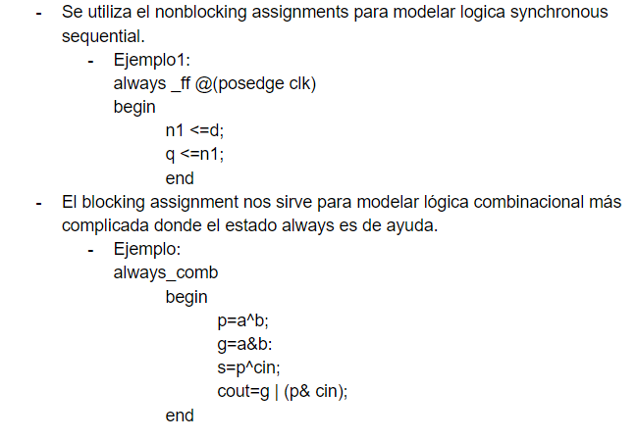
Ejercicio No.1
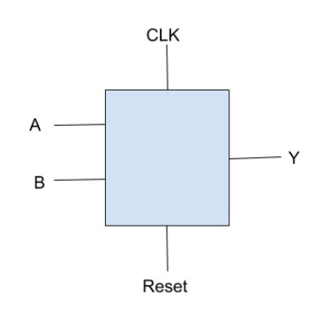
Caja Negra

Tabla de transiciones sin codificar
Estado Actual | A | B | Siguiente Estado | Y
S0 | 0 | x | S0 | 0
S0 | 1 | x | S1 | 0
S1 | x | 0 | S0 | 0
S1 | x | 1 | S2 | 0
S2 | 1 | 1 | S2 | 1
S2 | 0 | 0 | S0 | 0

Tabla de transiciones codificada
Estado Actual | A | B | Siguiente Estado | Y
0 0 | 0 | x | 0 0 | 0
0 0 | 1 | x | 0 1 | 0
0 1 | x | 0 | 0 0 | 0
0 1 | x | 1 | 1 0 | 0
1 0 | 1 | 1 | 1 0 | 1
1 0 | 0 | 0 | 0 0 | 0
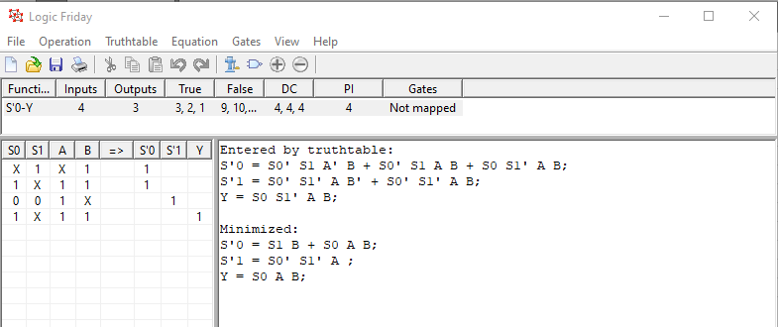

Ejercicio No.2

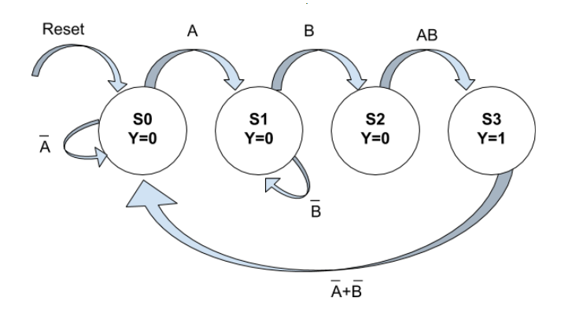

Ejercicio No.3
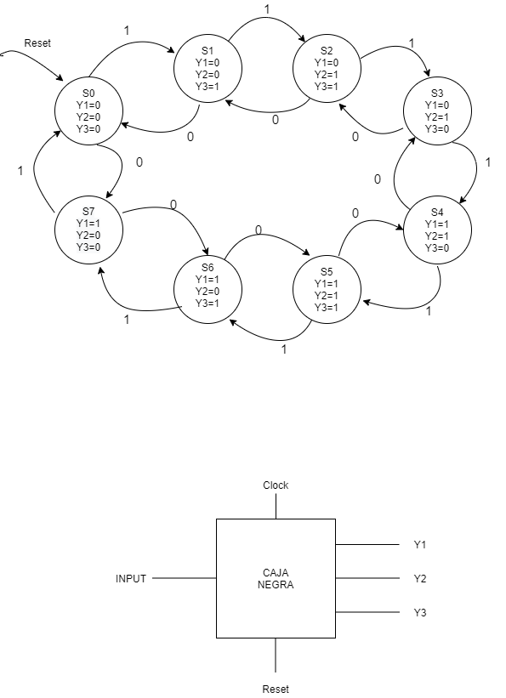

Tabla de transiciones sin codificar
Estado Actual | Input | Siguiente Estado | Y1 | Y2 | Y3
S0 | 0 | S7 | 0 | 0 | 0
S0 | 1 | S1 | 0 | 0 | 0
S1 | 0 | S0 | 0 | 0 | 1
S1 | 1 | S2 | 0 | 0 | 1
S2 | 0 | S1 | 0 | 1 | 1
S2 | 1 | S3 | 0 | 1 | 1
S3 | 0 | S2 | 0 | 1 | 0
S3 | 1 | S4 | 0 | 1 | 0
S4 | 0 | S3 | 1 | 1 | 0
S4 | 1 | S5 | 1 | 1 | 0
S5 | 0 | S4 | 1 | 1 | 1
S5 | 1 | S6 | 1 | 1 | 1
S6 | 0 | S5 | 1 | 0 | 1
S6 | 1 | S7 | 1 | 0 | 1
S7 | 0 | S6 | 1 | 0 | 0
S7 | 1 | S0 | 1 | 0 | 0

Tabla de transiciones codificada
Estado Actual |  |  |  | Siguiente Estado
A | B | C | Input | S'0 | S'1 | S'2
0 | 0 | 0 | 0 | 1 | 1 | 1
0 | 0 | 0 | 1 | 0 | 0 | 1
0 | 0 | 1 | 0 | 0 | 0 | 0
0 | 0 | 1 | 1 | 0 | 1 | 0
0 | 1 | 0 | 0 | 0 | 0 | 1
0 | 1 | 0 | 1 | 0 | 1 | 1
0 | 1 | 1 | 0 | 0 | 1 | 0
0 | 1 | 1 | 1 | 1 | 0 | 0
1 | 0 | 0 | 0 | 0 | 1 | 1
1 | 0 | 0 | 1 | 1 | 0 | 1
1 | 0 | 1 | 0 | 1 | 0 | 0
1 | 0 | 1 | 1 | 1 | 1 | 0
1 | 1 | 0 | 0 | 1 | 0 | 1
1 | 1 | 0 | 1 | 1 | 1 | 1
1 | 1 | 1 | 0 | 1 | 1 | 0
1 | 1 | 1 | 1 | 0 | 0 | 0

Tabla de transiciones codificada
Estado Actual |  |  |  | Salidas
A | B | C | Input | Y1 | Y2 | Y3
0 | 0 | 0 | 0 | 0 | 0 | 0
0 | 0 | 0 | 1 | 0 | 0 | 0
0 | 0 | 1 | 0 | 0 | 0 | 1
0 | 0 | 1 | 1 | 0 | 0 | 1
0 | 1 | 0 | 0 | 0 | 1 | 1
0 | 1 | 0 | 1 | 0 | 1 | 1
0 | 1 | 1 | 0 | 0 | 1 | 0
0 | 1 | 1 | 1 | 0 | 1 | 0
1 | 0 | 0 | 0 | 1 | 1 | 0
1 | 0 | 0 | 1 | 1 | 1 | 0
1 | 0 | 1 | 0 | 1 | 1 | 1
1 | 0 | 1 | 1 | 1 | 1 | 1
1 | 1 | 0 | 0 | 1 | 0 | 1
1 | 1 | 0 | 1 | 1 | 0 | 1
1 | 1 | 1 | 0 | 1 | 0 | 0
1 | 1 | 1 | 1 | 1 | 0 | 0

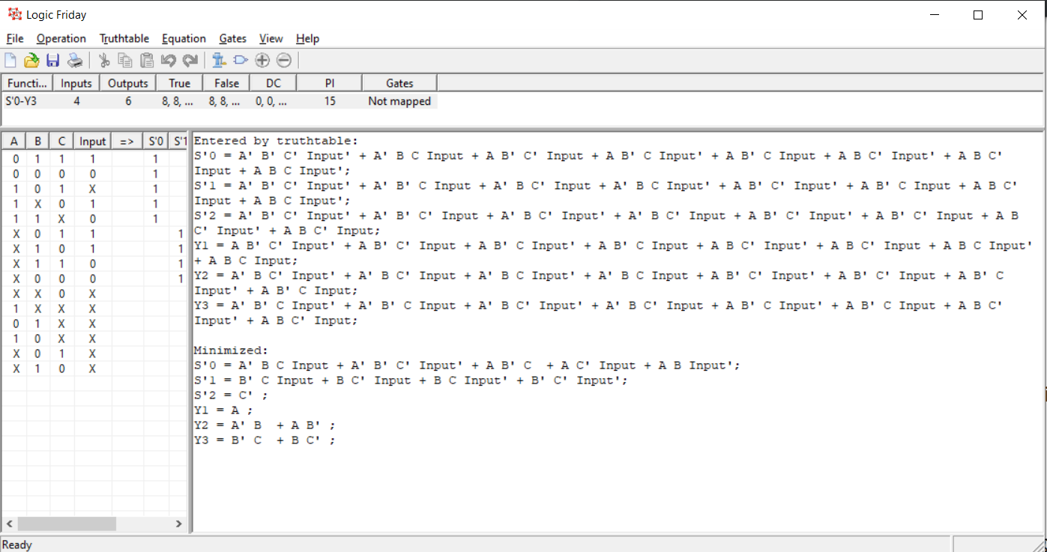

Ejercicio No. 4

